Диаграмма
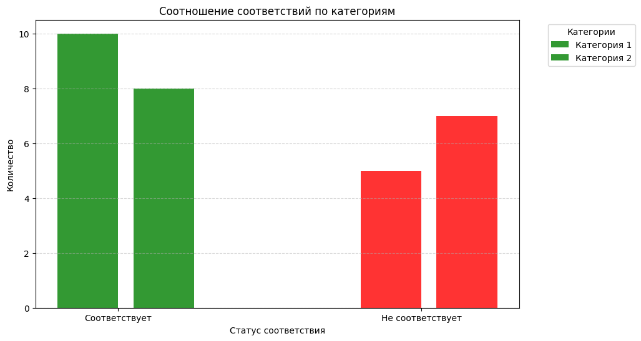
Категории | Соответствует | Не соответствует
Категория 1 | 10 | 5
Категория 2 | 8 | 7

